Hoja1
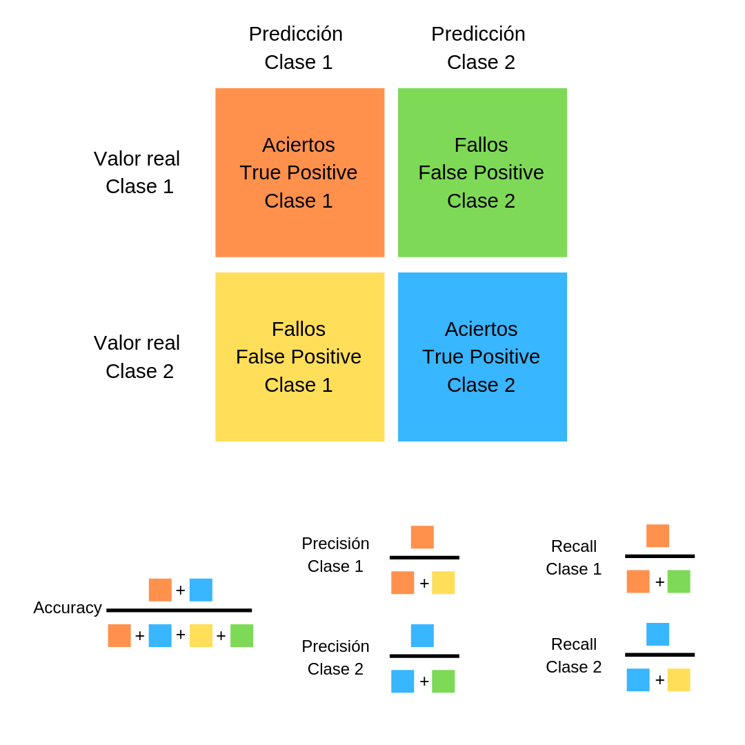

 |  |  | PREDICHO
 |  |  | 1 | 0
 | REAL | 1 | VP | FN
 |  | 0 | FP | VN

 | accuracy |  | VP+VN / (VP+VN+FP+FN)
presición clase 1 |  |  | VP / (VP+FP) |  | precisión de si un punto pertenece a esa clase
presición clase 2 |  |  | VN / (VN+FN) |  | precisión de si un punto pertenece a esa clase

recall clase 1 |  |  | VP / (VP+FN)
recall clase 2 |  |  | VN / (VN + FP)

